合并单元格
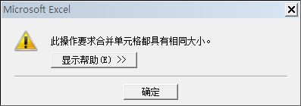
区域 | 客户类型 | 销售数量 | 销售金额 | 备注
东区 | 新概念店 | 824 | 936,888
东区 | 新概念店 | 566 | 167,792
东区 | 加盟连锁店 | 977 | 201,923
东区小计 |  | 2,367 | 1,306,603
西区 | 加盟连锁店 | 700 | 317,987
西区 | 加盟连锁店 | 693 | 448,456
西区 | 新概念店 | 761 | 135,181
西区 | 新概念店 | 583 | 791,822
西区小计 |  | 2,737 | 1,693,446

跨列居中
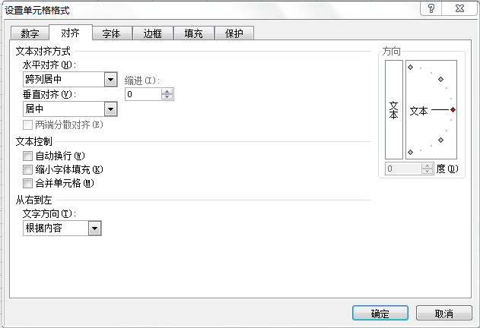
区域 | 客户类型 | 销售数量 | 销售金额 | 备注
东区 | 新概念店 | 824 | 936,888
东区 | 新概念店 | 566 | 167,792
东区 | 加盟连锁店 | 977 | 201,923
东区小计 |  | 2,367 | 1,306,603
西区 | 加盟连锁店 | 700 | 317,987
西区 | 加盟连锁店 | 693 | 448,456
西区 | 新概念店 | 761 | 135,181
西区 | 新概念店 | 583 | 791,822
西区小计 |  | 2,737 | 1,693,446

